Grafikon 1._poduzetnici
Naziv županije | Broj zap. kod sve tri skupine | Broj poduzetnika | Broj zaposlenih kod poduzetnika |  |  |  |  | Udio br. zap. kod pod. u uk. br. zap. kod sve tri skupine | Broj proračuna i proračunskih korisnika | Broj zaposlenih kod proračuna i prorač. koris. | Udio br. zap. kod prorač. i prorač. korisnika u uk. br. zap. kod sve tri skupine | Broj neprofitnih organizacija | Broj zaposlenih kod neprofitnih organizacija | Udio br. zap. kod neprof. org. u uk. br. zap. kod sve tri skupine
 |  |  | Ukupno | Veliki | Srednji | Mali | Mikro
Zagrebačka | 80,875 | 10,356 | 69,929 | 16,459 | 15,451 | 19,061 | 18,958 | 86.5% | 187 | 10,206 | 12.6% | 1,005 | 740 | 0.9%
Međimurska | 35,027 | 3,748 | 29,553 | 3,991 | 7,474 | 10,283 | 7,805 | 84.4% | 112 | 5,024 | 14.3% | 387 | 450 | 1.3%
Varaždinska | 54,726 | 4,673 | 44,714 | 10,946 | 9,772 | 13,575 | 10,421 | 81.7% | 147 | 9,349 | 17.1% | 539 | 663 | 1.2%
Istarska | 68,003 | 12,402 | 54,637 | 12,767 | 8,387 | 14,486 | 18,997 | 80.3% | 226 | 12,456 | 18.3% | 990 | 910 | 1.3%
Koprivničko-križevačka | 24,458 | 2,101 | 18,685 | 6,883 | 2,596 | 4,733 | 4,473 | 76.4% | 112 | 5,313 | 21.7% | 351 | 460 | 1.9%
Izvor: Fina – Godišnji financijski izvještaji poduzetnika, proračuna i proračunskih korisnika, neprofitnih organizacija za 2022.

Grafikon 1. Top 5 županija s najvećim udjelom broja zaposlenih kod poduzetnika u ukupnom broju zaposlenih kod sve tri skupine u 2022. godini
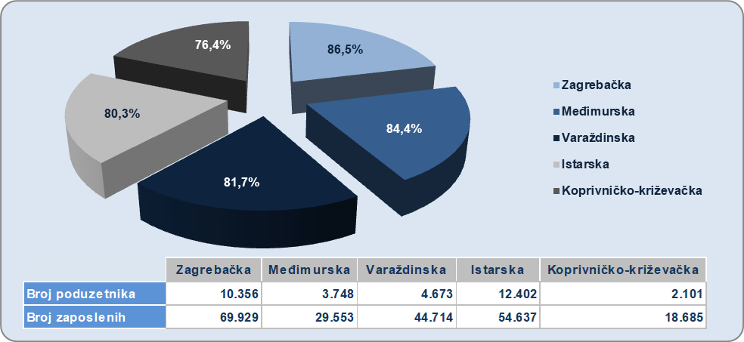

Izvor: Fina – Godišnji financijski izvještaji poduzetnika, proračuna i proračunskih korisnika, neprofitnih organizacija za 2022. g.

Grafikon 2. proračuni
Naziv županije | Broj zap. kod sve tri skupine | Broj poduzetnika | Broj zaposlenih kod poduzetnika |  |  |  |  | Udio br. zap. kod pod. u uk. br. zap. kod sve tri skupine | Broj proračuna i proračunskih korisnika | Broj zaposlenih kod proračuna i prorač. koris. | Udio br. zap. kod prorač. i prorač. korisnika u uk. br. zap. kod sve tri skupine | Broj neprofitnih organizacija | Broj zaposlenih kod neprofitnih organizacija | Udio br. zap. kod neprof. org. u uk. br. zap. kod sve tri skupine
 |  |  | Ukupno | Veliki | Srednji | Mali | Mikro
Ličko-senjska | 9,302 | 1,065 | 5,378 | 78 | 667 | 2,646 | 1,987 | 57.8% | 90 | 3,711 | 39.9% | 222 | 213 | 2.3%
Požeško-slavonska | 13,245 | 1,069 | 8,476 | 1,983 | 1,724 | 2,380 | 2,389 | 64.0% | 78 | 4,379 | 33.1% | 274 | 390 | 2.9%
Sisačko-moslavačka | 28,501 | 2,679 | 18,903 | 3,841 | 3,982 | 5,677 | 5,403 | 66.3% | 162 | 8,932 | 31.3% | 547 | 666 | 2.3%
Šibensko-kninska | 20,649 | 2,908 | 13,344 | 996 | 2,668 | 4,817 | 4,863 | 64.6% | 124 | 6,438 | 31.2% | 495 | 867 | 4.2%
Vukovarsko-srijemska | 29,669 | 2,471 | 20,435 | 3,478 | 5,019 | 6,153 | 5,785 | 68.9% | 183 | 8,686 | 29.3% | 566 | 548 | 1.8%
Izvor: Fina – Godišnji financijski izvještaji poduzetnika, proračuna i proračunskih korisnika, neprofitnih organizacija za 2022.

Grafikon 2. Top 5 županija s najvećim udjelom broja zaposlenih kod prorač. i prorač. korisnika u ukupnom broju zaposlenih kod sve tri skupine u 2022. godini
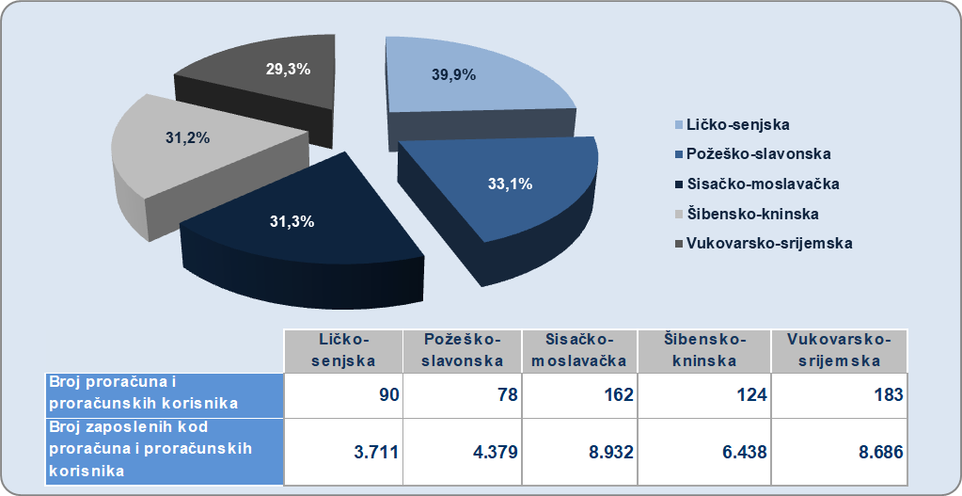

Izvor: Fina – Godišnji financijski izvještaji poduzetnika, proračuna i proračunskih korisnika, neprofitnih organizacija za 2022. g.

Grafikon 3. neprofitni
Naziv županije | Broj zap. kod sve tri skupine | Broj poduzetnika | Broj zaposlenih kod poduzetnika |  |  |  |  | Udio br. zap. kod pod. u uk. br. zap. kod sve tri skupine | Broj proračuna i proračunskih korisnika | Broj zaposlenih kod proračuna i prorač. koris. | Udio br. zap. kod prorač. i prorač. korisnika u uk. br. zap. kod sve tri skupine | Broj neprofitnih organizacija | Broj zaposlenih kod neprofitnih organizacija | Udio br. zap. kod neprof. org. u uk. br. zap. kod sve tri skupine
 |  |  | Ukupno | Veliki | Srednji | Mali | Mikro
Šibensko-kninska | 20,649 | 2,908 | 13,344 | 996 | 2668 | 4817 | 4863 | 64.6% | 124 | 6,438 | 31.2% | 495 | 867 | 4.2%
Virovitičko-podravska | 13,728 | 1,310 | 9,375 | 511 | 2313 | 3782 | 2769 | 68.3% | 87 | 3,931 | 28.6% | 242 | 422 | 3.1%
Bjelovarsko-bilogorska | 21,767 | 2,444 | 15,180 | 1044 | 3678 | 5017 | 5441 | 69.7% | 130 | 5,944 | 27.3% | 390 | 643 | 3.0%
Požeško-slavonska | 13,245 | 1,069 | 8,476 | 1983 | 1724 | 2380 | 2389 | 64.0% | 78 | 4,379 | 33.1% | 274 | 390 | 2.9%
Dubrovačko-neretvanska | 30,475 | 4,577 | 21,544 | 1881 | 4414 | 6515 | 8734 | 70.7% | 167 | 8,055 | 26.4% | 554 | 876 | 2.9%
Izvor: Fina – Godišnji financijski izvještaji poduzetnika, proračuna i proračunskih korisnika, neprofitnih organizacija za 2022.

Grafikon 3. Top 5 županija s najvećim udjelom broja zaposlenih kod neprofitnih organizacija u ukupnom broju zaposlenih kod sve tri skupine u 2022. godini
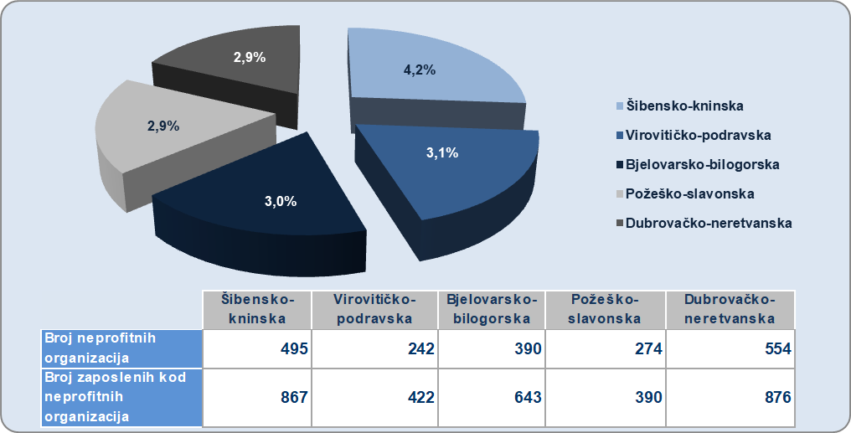

Izvor: Fina – Godišnji financijski izvještaji poduzetnika, proračuna i proračunskih korisnika, neprofitnih organizacija za 2022. g.

